货物类型
货物类型 |  | 货物类型
塑料卡板类 |  | 铁架卷芯类（适用于所有尺寸卷芯货物）
尺寸 | 货物图片 | 铁架卷芯重量 | 每载货铁架卷芯在200-300斤左右
1.1*1.2 |  | 货物重量 | 每M重量在0.5-0.8KG之间
1.2*1.4 |  | 货物图片
1.2*1.5 |  | 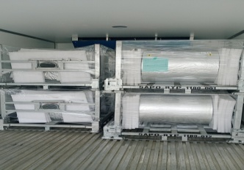 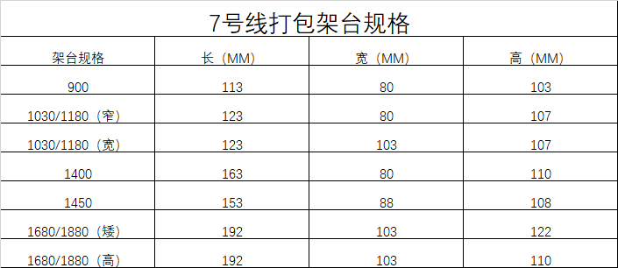
1.2*0.8
1.12*1.85
此为厂内常规货物，具体以实际安排货物为准。

